Лист1
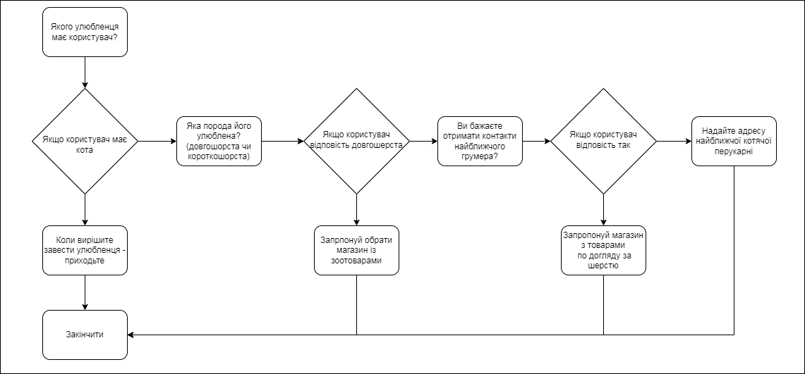
Homework_8_Огляд технік тест-дизайну. White Box техніки

Must have рівень: 1. Зроби порівняння статичних та динамічних технік тестування. Наведи переваги та можливі обмеження при використанні кожної з них.

 | Статистична техніка тестування | Динамічна техніка тестування
Основна інформація | метод аналізу програмного коду та документації без фактичного запуску програми | метод перевірки програмного забезпечення під час запуску коду
Перевага №1 | дозволяє виявити помилки на ранніх етапах розробки, коли виправлення коштують дешевше | дозволяє виміряти час виконання програми та виявити ефективність її роботи в реальному часі
Перевага №2 | не потрібно створювати вхідні дані та тестові сценарії, що економить час | дозволяє перевірити, як програма веде себе в реальних умовах з реальними вхідними даними
Перевага №3 | виявлення дефектів, які складно знайти при динамічному тестуванні | допомагає виявити помилки, які з'являються тільки під час виконання програми, такі як непередбачувані взаємодії компонентів, пам'яткові витоки, завантаження процесора, час відповіді
Перевага №4 | покращення комунікації між членами команди під час тестування та розробки | можна виконати тестування з різними сценаріями взаємодії користувача з програмою, що допомагає забезпечити відповідність програми потребам користувача.
Обмеження №1 | вимагає спеціалізованих знань і навичок аналізу коду, тому може бути недоступним для всіх членів команди | Важко охопити всі можливі варіанти взаємодії та вхідних даних, особливо великих та складних програмах.
Обмеження №2 | не дозволяє виявити помилки, які знаходяться лише під час реального запуску програми | може вимагати багато часу та обчислювальних ресурсів, особливо для великих проектів.
Обмеження №3 (і т.д.) | не дозвляє виявити помилки, які проявляються лише у специфічному середовищі | Результати динамічного тестування можуть залежати від конкретних вхідних даних та умов виконання
Висновок | статична техніка тестування є важливим інструментом для виявлення ранніх помилок та аналізу коду, але вона не може повністю замінити динамічне тестування.Оптимальний підхід полягає в комбінації обох методів для максимальної ефективності тестування. | рекомендується використовувати динамічну техніку тестування разом з іншими методами (наприклад, статичним аналізом) для забезпечення максимальної покриття та ефективності процесу тестування.

Середній рівень: 1. Виконай завдання попереднього рівня. 2. Наступне твердження стосується покриття рішень: Коли код має одну ‘IF” умову, не має циклів (LOOP) або перемикачів (CASE), будь-який тест, який ми виконаємо, дасть результат 50% покриття рішень (decision coverage).

Яке твердження є коректним? a. Коректно. Будь-який тест кейс надає 100% покриття тверджень, таким чином покриває 50% рішень. b. Коректно. Результат будь-якого тесту умови IF буде або правдими, або ні. c. Некоректно. Один тест може гарантувати 25% перевірки рішень в цьому випадку. d. Некоректно, бо занадто загальне твердження. Ми не можемо знати, чи є воно коректним, бо це залежить від тестованого ПЗ.
Відповідь: b

3. Є псевдокод: Switch PC on -> Start MS Word -> IF MS Word starts THEN -> Write a poem -> Close MS Word. Скільки тест кейсів знадобиться, щоб перевірити його функціонал? a. 1 – для покриття операторів, 2 – для покриття рішень b. 1 – для покриття операторів, 1 – для покриття рішень c. 2 – для покриття операторів, 2 – для покриття рішень d. 2 – для покриття операторів, 1 – для покриття рішень
Відповідь: a

4. Скільки потрібно тестів для перевірки тверджень коду: a. 2 b. 1 c. 3 d. 4
Відповідь: а

Програма максимум: 1. Виконай завдання двох попередніх рівнів. 2. Продовжуємо розвивати стартап для застосунку, який дозволяє обмінюватися фотографіями котиків Є алгоритм: Запитай, якого улюбленця має користувач. Якщо користувач відповість, що має кота, то запитай, яка порода його улюбленця: «короткошерста чи довгошерста?» Якщо клієнт відповість «довгошерста», то запитай: «ви бажаєте отримати контакти найближчого грумера?» Якщо клієнт відповість «так», то скажи: «Надайте адресу найближчої котячої перукарні» Інакше Скажи: «Запропонуй магазин з товарами по догляду за шерстю» Закінчити Інакше Скажи «Запропонуй обрати магазин із зоотоварами» Закінчити Якщо клієнт не має кота Скажи “Коли вирішите завести улюбленця – приходьте” Закінчити Завдання: 1. Намалюй схему алгоритму (в інструменті на вибір, наприклад, у вбудованому Google Docs редакторі, figjam чи miro) 2. Який потрібен мінімальний набір тест-кейсів, щоб переконатися, що всі запитання були поставлені, всі комбінації були пройдені та всі відповіді були отримані?
Відповідь: мінімальний набір тест кейсів = 4.

